상품제안서
꽃잎이야기 플레인 (주문제작형) | 상품코드: S05266

 |  |  |  |  |  |  | 02-713-8555 | www.synergygift.co.kr
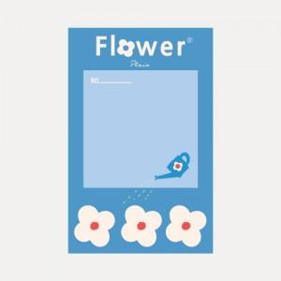

【상세/제작정보】 | <p style="text-align: center; " align="center">배경지​ 양면컬러인쇄 포함 / 내지는 20매 기성제품입니다</p>

【인쇄/포장옵션】 | 풀칼라 / OPP(비닐)

【공급단가】 | 수량 | 200~ | 500~ | 1,000~ | 3,000~ | 5,000~
*VAT별도 | 단가 | 1,300원 | 980원 | 810원 | 680원 | 610원

【상품 URL】 | https://www.synergygift.co.kr:443/src/goods_detail.php?gdno=19533

